Estadísticas
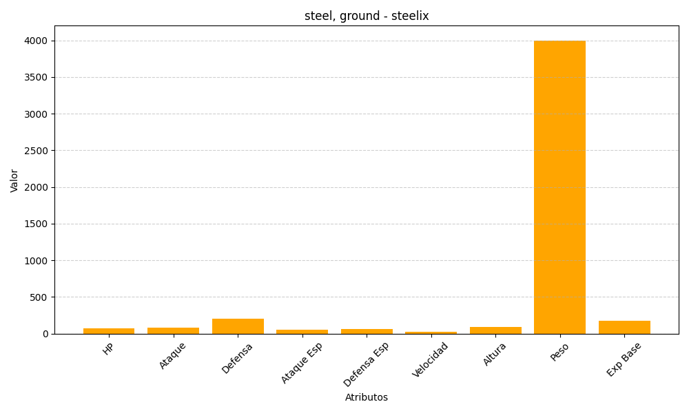
ID | Nombre | Tipo | HP | Ataque | Defensa | Ataque Especial | Defensa Especial | Velocidad | Altura | Peso | Experiencia Base
208 | steelix | steel, ground | 75 | 85 | 200 | 55 | 65 | 30 | 92 | 4000 | 179

